Sheet1
7/21 夏の全国小学生ドッジボール選手権埼玉県大会 お弁当注文票

 | チーム名
 | 金額 | 個数 | 合計金額
①銀鮭西京焼き和風幕の内 | 600円 | 個 | 円
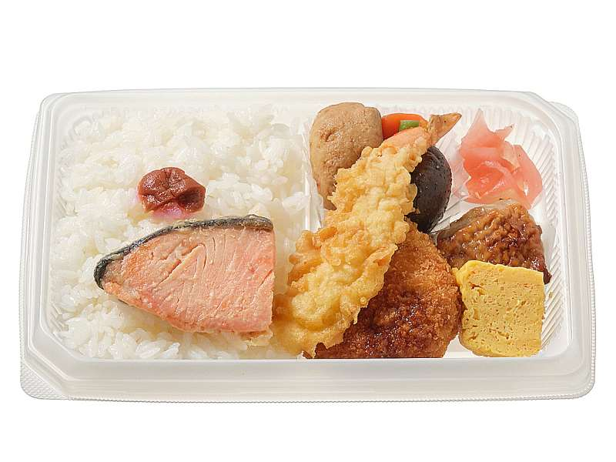

②洋食ミックス弁当 630円 | 630円 | 個 | 円
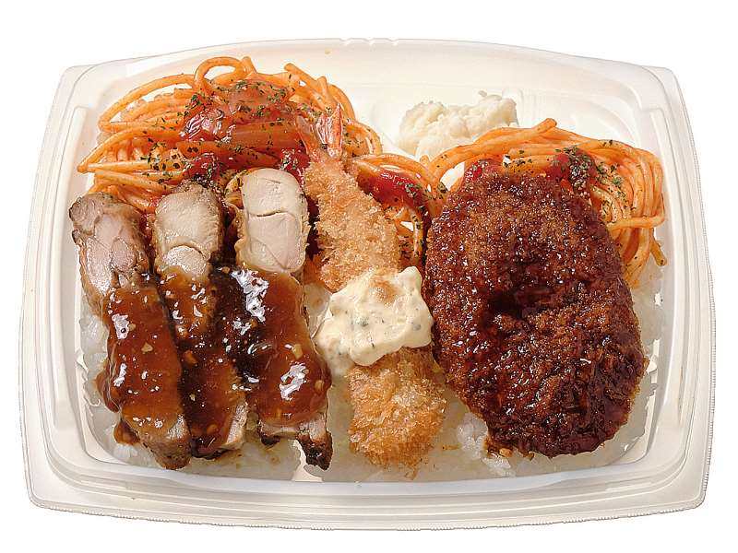

③おむすび（鮭・ツナマヨ）とおかず | 400円 | 個 | 円
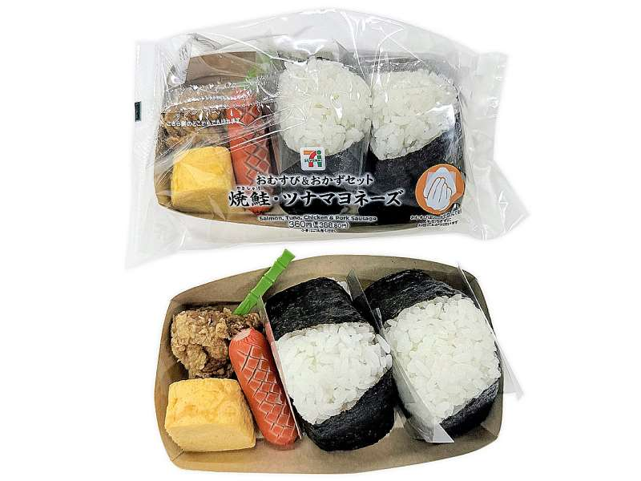

合計 | 個 |  | 円

セブンイレブンさんのお弁当です。
集金の手間を減らすため端数を調整しており、店頭価格と数円違います。

必要事項をご記入の上 7/16（火） までにメールにて申し込んでください。

